Instructions
Instructions de demande d’augmentation salariale provinciale – Garderies et Visiteurs à domicile(2015)

Ces instructions ont pour but d’aider les exploitants à remplir leur demande d’augmentation salariale. Pour toute question relative à votre demande, communiquez avec [insérer les coordonnées de la personne-ressource du GSMR ou du CADSS]. Vous devez soumettre votre demande de fonds pour l’augmentation salariale au plus tard le 30 juin 2015 pour être admissible. Les demandes transmises après le 30 juin 2015 ne seront pas acceptées.

Seuls les champs verts, comme celui-ci, doivent être remplis. Tous les autres calculs sont automatiques.

ÉTAPE 1 : DÉTERMINATION DE L’ADMISSIBILITÉ
Afin de remplir correctement votre demande d’augmentation salariale, vous devez déterminer quels postes, dans votre garderie agréée / agence, sont admissibles à l’augmentation.

Un poste en garderie agréée / agence est admissible à la pleine augmentation salariale de 1,00 $ par heure, plus 17,5% pour les avantages obligatoires, s’il respecte les conditions suivantes :
• le poste peut être comptabilisé dans le ratio employés-enfants aux termes de la Loi sur les garderies (la Loi), par exemple les postes suivants :
o éducatrice ou éducateur de la petite enfance inscrit (EPEI);
o personnel de programme (par exemple, EPE non inscrit);
o superviseure ou superviseur;
o autres postes nécessitant de passer au moins 25 % du temps à accomplir des tâches d’un poste admissible au calcul du ratio (y compris les cuisinières
et cuisiniers, etc.).
• au 31 octobre 2014, le salaire horaire du poste était de 25,27 $ ou moins.

Un poste en garderie agréée / agence est admissible à l’augmentation salariale partielle de moins de 1,00 $ par heure, plus 17,5% pour les avantages obligatoires, s’il respecte les conditions suivantes:
• le poste correspond à l’une des quatre catégories d’admissibilité à la pleine augmentation salariale ci-dessus;
• au 31 octobre 2014, le salaire horaire du poste se situait entre 25,28 $ et 26,26 $.

Il peut s’agir d’un poste permanent, à temps plein, à temps partiel, contractuel ou de suppléance.

Maintenant que vous avez déterminé quels postes de votre garderie agréée / agence sont admissibles à l’augmentation salariale, vous pouvez commencer à remplir le formulaire.

ÉTAPE 2 : RENSEIGNEMENTS SUR LA GARDERIE / AGENCE
Ouvrez le formulaire de demande d’augmentation salariale dans Excel et entrez les renseignements demandés ci-dessous concernant la garderie / agence et la
personne-ressource qui pourra répondre à toute question relative au formulaire de demande que vous soumettez.

ÉTAPE 3 : RENSEIGNEMENTS OPÉRATIONNELS SUR LA GARDERIE / AGENCE

Au moyen du menu déroulant montré dans l’image ci-dessous, précisez si la garderie / agence a ouvert ses portes avant le 1er janvier 2014.

Si oui, n’entrez rien sur la ligne « Sinon, premier mois complet d’activité en 2014. » Autrement, un message d’erreur s’affichera comme celui-ci.

Si la garderie / agence a ouvert ses portes après le 1er janvier 2014, sélectionnez « Non » et inscrivez le premier mois complet d’activité de la garderie / l'agence en
2014 à la ligne suivante. Par exemple, si la garderie a ouvert le 15 mai, choisissez « juin ». Si la garderie a ouvert ses portes après le 31 octobre 2014, elle n’est
pas admissible à l’augmentation salariale pour 2015.

Si vous omettez de sélectionner un mois, un message d’erreur s’affichera dans le formulaire, comme celui-ci :

Une fois que vous avez compléter les champs demandés ci-dessus, le taux d'annualisation sera calculé pour le centre.

Saisissez ensuite le nombre d’heures d’ouverture de la garderie en 2014. Par exemple, si la garderie est ouverte 8 heures par jour, 5 jours par semaine, le nombre
d’heures d’ouverture pour la semaine est de 40 heures. Entrez aussi la capacité opérationnelle ainsi que la capacité autorisée du centre (ces deux derniers ne
s'appliquent pas aux agences).

Maintenant que vous avez saisi les renseignements sur votre garderie / agence, passez à l’étape 4 et entrez les renseignements concernant les employés.

ÉTAPE 4 : RENSEIGNEMENTS SUR LE PERSONNEL
Entrez les renseignements ci-dessous pour les postes admissibles de la garderie agréée :
• Description du poste – ce champ doit contenir suffisamment d’information pour vous permettre de répondre à toute question du GSMR ou du CADSS.
• Catégorie = du menu déroulant, veuillez sélectionner la catégorie admissible de types d'employés - EPEI, EPE non inscrit ou Superviseur
• Salaire horaire – salaire horaire de chaque employé au 31 octobre 2014. Pour les employés dont le salaire est calculé sur une base annuelle, divisez ce salaire
par le nombre habituel d’heures travaillées par année.
• Nombre d’heures travaillées – inscrivez dans ce champ le nombre total d’heures travaillées du 1er janvier au 31 octobre 2014, mais pas les heures supplémentaires
ni les vacances. Consultez le tableau ci-dessous, qui précise le nombre de jours ouvrables mensuels (à l’exclusion des jours de fin de semaine) de janvier à octobre
2014 (total de 213 jours). Par exemple, pour une personne qui a travaillé 8 heures par jour et a pris 10 jours de vacances et 2 jours de congé de maladie du 1er
janvier au 31 octobre, le nombre total d'heures travaillées est calculé comme suit: 213 (total pour la période) - 10 (vacances) - 2 (maladie) = 201 jours * 8 heures
par jour = 1 608 heures.
Si votre centre était ouvert avant le 1er Janvier 2014, mais a élargi son programme avant le 31 Octobre 2014 (par exemple ouvert une nouvelle salle pour enfants
d'âge scolaire en Septembre 2014) s'il vous plaît utiliser la calculatrice ci-dessous pour calculer au prorata les heures pour le personnel dans la(les) nouvelle(s)
pièce(s).
• % du temps dans un poste admissible – si la personne occupe un poste admissible en tout temps, inscrivez 100 %. Si par exemple, la personne est cuisinière
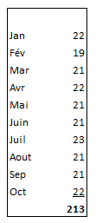
ou cuisinier 70 % du temps et travaille comme éducatrice ou éducateur non inscrit 30 % du temps, inscrivez 30 %.
Veuillez noter que la personne doit occuper un poste pouvant être comptabilisé dans le ratio employés-enfants au moins 25 % de la journée.
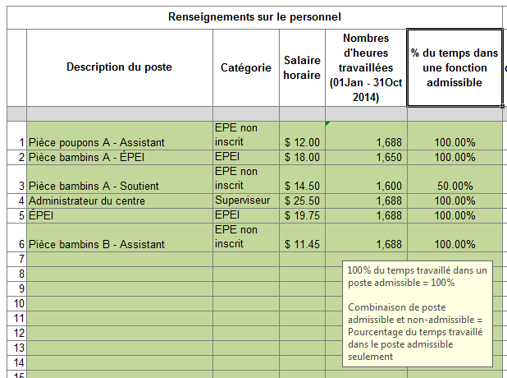

Veuillez noter que les définitions de chaque catégorie apparaîtront si vous cliquez sur le titre de colonne.

Calculatrice pour expansion des programmes dans des garderies (Expansions avant le 31 octobre 2014)

Dans l'outil de calcul ci-dessous, s'il vous plaît entrer des données dans les trois cellules vertes suivantes: • Indiquez si la pièce était ouverte avant le 1er Janvier, 2014 - Oui ou Non • Indiquez le premier mois complet lorsque la chambre était en marche (entre Janvier et Octobre 2014) • Indiquez le nombre d'heures travaillées dans la nouvelle chambre jusqu'à au 31 Octobre 2014
 |  |  | Échantillon
 | Calculatrice |  |  | Calculatrice
Pièce était ouverte avant le 1er janvier, 2014? |  |  | Pièce était ouverte avant le 1er janvier, 2014? |  | Non
Le mois que la pièce était ouverte |  |  | Le mois que la pièce était ouverte |  | Mar
Annualisation (conversion pour l'année) |  | #N/A | Annualisation (conversion pour l'année) |  | 150%
Total des heures travaillées |  |  | Total des heures travaillées |  | 350
Annualisation des heures travaillées pour l'année |  | #N/A | Annualisation des heures travaillées pour l'année |  | 525

Une fois que l'outil de calcul a généré les heures travaillées au prorata, s'il vous plaît insérer les heures travaillées annualisées dans le modèle d'application.

Quand vous aurez entré les renseignements ci-dessus, le modèle de demande calculera les renseignements suivants :
• Type d’admissibilité – partielle ou pleine, selon le salaire horaire
• Taux admissible par heure ($) – jusqu’à 1,00 $
• Financement annuel de l'ÉTP – peut être supérieur à 1,0 si le nombre d’heures travaillées dépasse l’équivalent de 7,25 * 213 jours = 1 544,25 heures.
• Volet salaire annualisé – jusqu’à 0,88 $ par heure pour toutes les heures travaillées, sauf les heures supplémentaires.
• Volet prestations obligatoires annualisés – jusqu’à 0,12 $ par heure pour toutes les heures travaillées, sauf les heures supplémentaires
• Rémunération totale -- la somme totale du volet salaire annualisé et le volet prestations obligatoires annualisées
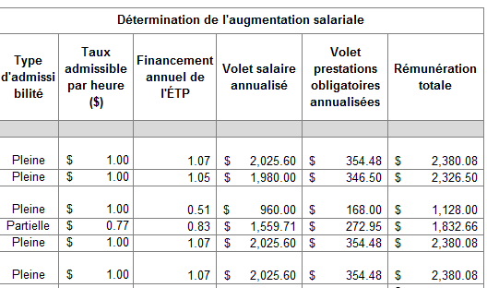

Vous trouverez au bas du formulaire de demande un résumé des postes admissibles de la garderie ainsi que la somme totale que vous recevrez pour les salaires
et les avantages, sous réserve d’autorisation par le GSMR ou le CADSS.

ÉTAPE 5 : ATTESTATION
Veuillez remplir l’attestation pour confirmer que les renseignements fournis dans votre demande sont exacts en cochant la case montrée ci-dessous et en indiquant
l'information demandée du signataire autorisé et la date. Soumettez votre demande remplie à [insérer les coordonnées de la personne-ressource du
GSMR ou du CADSS].

Les renseignements fournis peuvent être examinés par le GSMR ou le CADSS avant et après le versement des fonds d’augmentation salariale à la garderie.
Le GSMR / CADSS communiquera le montant de l'approbation en retournant le formulaire de demande avec la partie inférieure du formulaire rempli.

